Смесители
Прайс-лист смесители

 |  |  |  |  |  |  | Ваша скидка, % | 30%
 |  |  |  |  | 1 у.е. = 1 € (EUR) в рублях по текущему курсу ЦБ РФ
№ | Новый Артикул | Старый Артикул | Серия | Описание | Наименование | Фотография | Рекомендованная розничная цена с 07.02.17, у.е. | Ваша закупочная цена, у.е.
 | Одноручковые смесители
 | Серия Атлая
1 | SM183501AA | SM183501AA_R | Атлая | смеситель для кухни | "Смарт-Атлая" смеситель для кухни, хром |  | 83.93 | 58.75
2 | SM183502AA | SM183502AA_R | Атлая | смеситель для ванны/душа | "Смарт-Атлая" смеситель для ванны/душа, излив 350мм, переключатель с керамическими пластинами, с аксессуарами, хром |  | 111.99 | 78.39
3 | SM183503AA | SM183503AA_R | Атлая | смеситель для ванны/душа | "Смарт-Атлая" смеситель для ванны/душа, с аксессуарами, хром |  | 83.44 | 58.41
4 | SM183504AA | SM183504AA_R | Атлая | смеситель для душа | "Смарт-Атлая" смеситель для душа, с аксессуарами, хром |  | 64.64 | 45.25
5 | SM183506AA | SM183506AA_R | Атлая | смеситель для умывальника | "Смарт-Атлая" смеситель для умывальника, без донного клапана, хром |  | 60.64 | 42.45
 | Серия Афалина
6 | SM233502AW |  | Афалина | смеситель для ванны/душа | Смарт-Афалина смеситель для ванны/душа, излив 350 мм, белый/хром |  | 125.00 | 87.50
7 | SM233503AW |  | Афалина | смеситель для ванны/душа | Смарт-Афалина смеситель для ванны/душа, короткий излив, белый/хром |  | 117.00 | 81.90
8 | SM233506AW |  | Афалина | смеситель для умывальника | Смарт-Афалина смеситель для умывальника, белый/хром |  | 70.00 | 49.00
 | Серия Вива
9 | SM153501AA | SM153501AA_R | Вива | смеситель для кухни | "Смарт-Вива" смеситель для кухни, хром |  | 69.76 | 48.83
10 | SM153502AA | SM153502AA_R | Вива | смеситель для ванны/душа | "Смарт-Вива" смеситель для ванны/душа, излив 350 мм, аксессуары, хром |  | 105.06 | 73.54
11 | SM153503AA | SM153503AA_R | Вива | смеситель для ванны/душа | "Смарт-Вива" смеситель для ванны/душа, короткий излив, аксессуары, хром |  | 88.55 | 61.99
12 | SM153506AA | SM153506AA_R | Вива | смеситель для умывальника | "Смарт-Вива" смеситель для умывальника, без донного клапана, картридж 35 мм, хром |  | 56.76 | 39.73
13 | SM153509AA | SM153509AA_R | Вива | смеситель для умывальника | "Смарт-Вива" смеситель для умывальника, без донного клапана, картридж 25 мм, хром |  | 47.63 | 33.34
 | Серия Инлайн
14 | SM103501AA | SM103501AA_R | Инлайн | смеситель для кухни | "Смарт-Инлайн" смеситель для кухни, хром |  | 60.48 | 42.34
15 | SM103502AA | SM103502AA_R | Инлайн | смеситель для ванны/душа | "Смарт-Инлайн" смеситель для ванны/душа,излив 350мм,с аксессуарами, хром |  | 97.50 | 68.25
16 | SM103503AA | SM103503AA_R | Инлайн | смеситель для ванны/душа | "Смарт-Инлайн" смеситель для ванны/душа,излив 120мм, с керамическим переключателем, с аксессуарами, хром |  | 89.97 | 62.98
17 | SM103504AA | SM103504AA_R | Инлайн | смеситель для душа | "Смарт-Инлайн" смеситель для душа,с аксессуарами, хром |  | 65.76 | 46.03
18 | SM103505AA | SM103505AA_R | Инлайн | смеситель для биде | "Смарт-Инлайн" смеситель для биде,без донного клапана, хром |  | 40.52 | 28.36
19 | SM103506AA | SM103506AA_R | Инлайн | смеситель для умывальника | "Смарт-Инлайн" смеситель для умывальника,без донного клапана, хром |  | 43.56 | 30.49
20 | SM103508AA | SM103508AA_R | Инлайн | смеситель для ванны/душа | "Смарт-Инлайн" смеситель для ванны/душа,излив 350мм, переключатель с керамическими пластинами, с аксессуарами, хром |  | 111.31 | 77.92
21 | SM103509AA | SM103509AA_R | Инлайн | смеситель для ванны | "Смарт-Инлайн" смеситель для ванны настольный, керамический переключатель, с аксессуарами, хром |  | 87.78 | 61.45
22 | SM103511AA | SM103511AA_R | Инлайн | смеситель для умывальника | Смарт-Инлайн смеситель для умывальника с гигиеническим душем, хром | 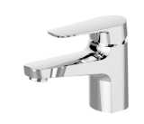 | 85.80 | 60.06
 | Серия Квадро
23 | SM163501AA | SM163501AA_R | Квадро | смеситель для кухни | "Смарт-Квадро" смеситель для кухни, хром |  | 84.11 | 58.88
24 | SM163502AA | SM163502AA_R | Квадро | смеситель для ванны/душа | "Смарт-Квадро" смеситель для ванны/душа, излив 350 мм, аксессуары, хром |  | 114.63 | 80.24
25 | SM163503AA | SM163503AA_R | Квадро | смеситель для ванны/душа | "Смарт-Квадро" смеситель для ванны/душа, короткий излив, аксессуары, хром |  | 92.60 | 64.82
26 | SM163504AA | SM163504AA_R | Квадро | смеситель для душа | "Смарт-Квадро" смеситель для душа, аксессуары, хром |  | 85.33 | 59.73
27 | SM163506AA | SM163506AA_R | Квадро | смеситель для умывальника | "Смарт-Квадро" смеситель для умывальника, без донного клапана, картридж 35 мм, хром |  | 59.16 | 41.41
28 | SM163509AA | SM163509AA_R | Квадро | смеситель для умывальника | "Смарт-Квадро" смеситель для умывальника, без донного клапана, картридж 25 мм, хром |  | 50.63 | 35.44
29 | SM163512AA | SM163512AA_R | Квадро | смеситель для умывальника | "Смарт-Квадро" смеситель для умывальника, поворотный излив, картридж 35 мм, хром |  | 69.87 | 48.91
 | Серия Прайм
30 | SM113501AA | SM113501AA_R | Прайм | смеситель для кухни | "Смарт-Прайм" смеситель для кухни, хром |  | 86.41 | 60.49
31 | SM113502AA | SM113502AA_R | Прайм | смеситель для ванны/душа | "Смарт-Прайм" смеситель для ванны/душа,излив 350мм, переключатель с керамическими пластинами, с аксессуарами, хром |  | 110.72 | 77.50
32 | SM113503AA | SM113503AA_R | Прайм | смеситель для ванны/душа | "Смарт-Прайм" смеситель для ванны/душа,излив 120мм, переключатель с керамическими пластинами, с аксессуарами, хром |  | 102.89 | 72.02
33 | SM113506AA | SM113506AA_R | Прайм | смеситель для умывальника | "Смарт-Прайм" смеситель для умывальника,без донного клапана, хром |  | 50.90 | 35.63
 | Серия Реал
34 | SM033501AA | SM033501AA_R | Реал | смеситель для кухни | "Смарт-Реал" смеситель для кухни, хром |  | 44.73 | 31.31
35 | SM033502AA | SM033502AA_R | Реал | смеситель для ванны/душа | "Смарт-Реал" смеситель для ванны/душа, излив 350мм, с аксессуарами, хром |  | 88.57 | 62.00
36 | SM033503AA | SM033503AA_R | Реал | смеситель для ванны/душа | "Смарт-Реал" смеситель для ванны/душа, излив 120мм, с аксессуарами, хром |  | 67.01 | 46.91
37 | SM033504AA | SM033504AA_R | Реал | смеситель для душа | "Смарт-Реал" смеситель для душа,с аксессуарами, хром |  | 60.02 | 42.01
38 | SM033505AA | SM033505AA_R | Реал | смеситель для биде | "Смарт-Реал" смеситель для биде, без донного клапана, хром |  | 33.67 | 23.57
39 | SM033506AA | SM033506AA_R | Реал | смеситель для умывальника | "Смарт-Реал" смеситель для умывальника, без донного клапана, хром |  | 45.18 | 31.63
40 | SM033507AA | SM033507AA_R | Реал | смеситель для кухни | "Смарт-Реал" смеситель для кухни, с R-изливом, хром |  | 47.61 | 33.33
 | Серия Шот
41 | SM193501AA | SM193501AA_R | Шот | Смеситель для кухни | "Смарт-Шот" смеситель для кухни, хром |  | 79.84 | 55.89
42 | SM193502AA | SM193502AA_R | Шот | Смеситель для ванны/душа | "Смарт-Шот" смеситель для ванны/душа, излив 350 мм, переключатель с керамическими пластинами, с аксессуарами, хром |  | 122.93 | 86.05
43 | SM193503AA | SM193503AA_R | Шот | Смеситель для ванны/душа | "Смарт-Шот" смеситель для ванны/душа, излив 120 мм, переключатель с керамическими пластинами, с аксессуарами, хром |  | 76.99 | 53.89
44 | SM193506AA | SM193506AA_R | Шот | смеситель для умывальника | "Смарт-Шот" смеситель для умывальника, без донного клапана, хром |  | 59.00 | 41.30
 | Серия Флай
45 | SM213501AA | SM213501AA_R | Флай | Смеситель для кухни | "Смарт-Флай" смеситель для кухни, хром |  | 66.46 | 46.52
46 | SM213502AA | SM213502AA_R | Флай | Смеситель для ванны/душа | "Смарт-Флай" смеситель для ванны/душа, излив 350 мм, переключатель с керамическими пластинами, с аксессуарами, хром |  | 94.33 | 66.03
47 | SM213503AA | SM213503AA_R | Флай | Смеситель для ванны/душа | "Смарт-Флай" смеситель для ванны/душа, излив 120 мм, переключатель с керамическими пластинами, с аксессуарами, хром |  | 85.35 | 59.75
48 | SM213506AA | SM213506AA_R | Флай | смеситель для умывальника | "Смарт-Флай" смеситель для умывальника, без донного клапана, хром |  | 51.25 | 35.88
49 | SM213512AA | SM213512AA_R | Флай | Смеситель для ванны/душа | "Смарт-Флай" смеситель для ванны/душа, излив 200 мм, переключатель с керамическими пластинами, с аксессуарами, хром |  | 94.33 | 66.03
50 | SM213509AA |  | Флай | смеситель для умывальника | Смарт-Флай смеситель для умывальника с удлиненным корпусом, хром |  | 91.28 | 63.90
 | Серия Галант
51 | SM223501AA | SM223501AA_R | Галант | Смеситель для кухни | "Смарт-Галант" смеситель для кухни, хром |  | 65.84 | 46.09
52 | SM223502AA | SM223502AA_R | Галант | Смеситель для ванны/душа | "Смарт-Галант" смеситель для ванны/душа, излив 350 мм, переключатель с керамическими пластинами, с аксессуарами, хром |  | 101.99 | 71.39
53 | SM223503AA | SM223503AA_R | Галант | Смеситель для ванны/душа | "Смарт-Галант" смеситель для ванны/душа, излив 120 мм, переключатель с керамическими пластинами, с аксессуарами, хром |  | 90.74 | 63.52
54 | SM223506AA | SM223506AA_R | Галант | смеситель для умывальника | "Смарт-Галант" смеситель для умывальника, без донного клапана, хром |  | 51.37 | 35.96
 | Серия Гармония
55 | SM124001AA | SM124001AA_R | Гармония | смеситель для кухни | "Смарт-Гармония" смеситель для кухни, хром |  | 52.14 | 36.50
56 | SM124002AA | SM124002AA_R | Гармония | смеситель для ванны/душа | "Смарт-Гармония" смеситель для ванны/душа,излив 350мм,с аксессуарами, хром |  | 114.49 | 80.14
57 | SM124003AA | SM124003AA_R | Гармония | смеситель для ванны/душа | "Смарт-Гармония" смеситель для ванны/душа,излив 120мм,с аксессуарами, хром |  | 93.52 | 65.46
58 | SM124006AA | SM124006AA_R | Гармония | смеситель для умывальника | "Смарт-Гармония" смеситель для умывальника,без донного клапана, хром |  | 56.97 | 39.88
59 | SM124007AA | SM124007AA_R | Гармония | смеситель для кухни | "Смарт-Гармония" смеситель для кухни, с R-изливом, хром |  | 86.38 | 60.47
...

Аксессуары
Прайс-лист

Аксессуары для смесителей

 |  |  |  |  |  | Ваша скидка, % | 30%
 |  |  |  |  | 1 у.е. = 1 € (EUR) в рублях по текущему курсу ЦБ РФ
№ | Новый Артикул | Старый Артикул | Описание | Наименование | Фотография | Рекомендованная розничная цена с 07.02.17, у.е. | Ваша закупочная цена, у.е.
Гигиенические души (упаковка: блистер)
1 | SM1336AA | SM1336AA_R | Душ гигиенический | Душ гигиенический, комплект (лейка с кнопкой, шланг 1200 мм, фиксированный держатель для душевой лейки), хром | 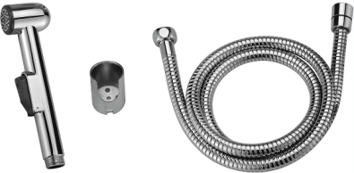 | 14.84 | 10.39
2 | SM1357AA | SM1357AA_R | Душ гигиенический | Душ гигиенический, комплект (лейка с кнопкой, шланг 1200 мм, фиксированный держатель для душевой лейки), хром |  | 14.22 | 9.95
3 | SM0312AA | SM0312AA_R | Душ гигиенический | Душ гигиенический, комплект (лейка с кнопкой, шланг 1200 мм, фиксированный держатель для душевой лейки), хром |  | 13.52 | 9.46
4 | SM1358AA | SM1358AA_R | Душ гигиенический | Душ гигиенический, комплект (лейка с кнопкой, шланг 1200 мм, фиксированный держатель для душевой лейки), хром |  | 12.83 | 8.98
5 | SM1388AA | SM1388AA_R | Душ гигиенический | Душ гигиенический, комплект (лейка с кнопкой, шланг 1200 мм, фиксированный держатель для душевой лейки), хром |  | 12.67 | 8.87
6 | SM31001P3AA | SM31001P3AA_R | Душ гигиенический встраиваемый, с поворотной ручкой подачи воды | Душ гигиенический, комплект (лейка с кнопкой, шланг 1200 мм, фиксированный держатель для душевой лейки), хром |  | 32.45 | 22.72
7 | V0312C | V0312C_R | Лейка для гигиенического душа | Лейка для гигиенического душа SM0312AA |  | 7.72 | 5.40
8 | V1357C | V1357C_R | Лейка для гигиенического душа | Лейка для гигиенического душа SM1357AA |  | 7.11 | 4.98
Лейки душевые
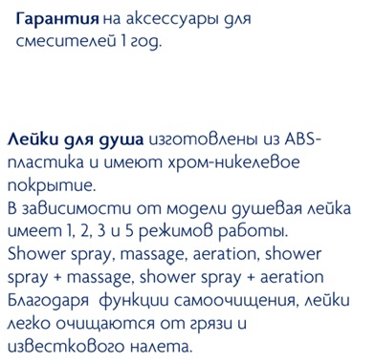
9 | V3341C | V3341C_R | лейка душевая | "Ивея" лейка душевая 1-функциональная, d83мм |  | 5.87 | 4.11
10 | V3342C | V3342C_R | лейка душевая | "Ивея" лейка душевая 5-функциональная, d123мм |  | 10.47 | 7.33
 |  | V3343C_R | лейка душевая | "Ивея" лейка душевая 5-функциональная, d100мм |  | 8.98 | 6.29
 |  | V3367C_R | лейка душевая | "Модерн" лейка душевая 2-функциональная, самоочищающаяся |  | 9.26 | 6.48
 |  | V3368C_R | лейка душевая | "Модерн" лейка душевая 7-функциональная, самоочищающаяся |  | 11.14 | 7.80
 |  | V3370C_R | лейка душевая | "Шарм" лейка душевая 1-функциональная, самоочищающаяся d100мм |  | 7.22 | 5.05
 |  | V3371C_R | лейка душевая | "Шарм" лейка душевая 3-функциональная, самоочищающаяся d100мм |  | 9.59 | 6.71
 |  | V3372C_R | лейка душевая | "Шарм" лейка душевая 5-функциональная, самоочищающаяся d110мм |  | 10.38 | 7.27
 |  | V3550C_R | лейка душевая | "Студио" лейка душевая 1-функциональная |  | 6.18 | 4.33
 |  | V3551C_R | лейка душевая | "Румба" лейка душевая 5-функциональная, самоочищающаяся d151мм |  | 11.88 | 8.32
 |  | V3552C_R | лейка душевая | "Вива" лейка душевая 1-функциональная, черный, хром |  | 7.34 | 5.14
 |  | V3553C_R | лейка душевая | "Вива" лейка душевая 1-функциональная, серый, хром |  | 7.77 | 5.44
 |  | V3554C_R | лейка душевая | "Тренд" лейка душевая 3-функц., с круговым переключателем, хром |  | 8.72 | 6.10 | Новая лейка "Тренд" - благодаря функции самоочищения, легко очищается от грязи и известкового налета. Изготовлена из ABS-пластика
...
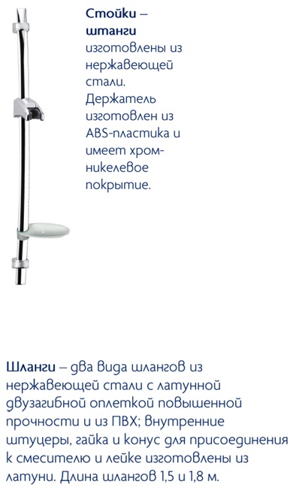
 |  |  |  |  | 1 у.е. = 1 € (EUR) в рублях по текущему курсу ЦБ РФ
 |  | Старый Артикул | Описание | Наименование | Фотография | Рекомендованная розничная цена с 07.02.17, у.е. | Ваша закупочная цена, у.е.
 |  | V3344C_R | Стойка душева | Стойка душевая 750 мм латунная без мыльницы, хром |  | 59.76 | 41.83
 |  | V3345C_R | Стойка душева | Стойка душевая 900 мм с пластмассовой матовой мыльницей, хром |  | 24.32 | 17.02
 |  | V3346C_R | Стойка душева | Стойка душевая 780 мм, с пластм, хром с матовыми вставками |  | 21.82 | 15.27
 |  | V3365C_R | Стойка душева | Стойка душевая с пластиковой мыльницей, L=76 см, 30х15, хром |  | 19.53 | 13.67
 |  | V3369C_R | Набор душевой | Набор душевой, хром |  | 38.72 | 27.10
...
 |  |  |  |  | 1 у.е. = 1 € (EUR) в рублях по текущему курсу ЦБ РФ
 |  | Старый Артикул | Описание | Наименование | Фотография | Рекомендованная розничная цена с 07.02.17, у.е. | Ваша закупочная цена, у.е.
 |  | V3347C_R | Шланг душевой | Шланг душевой двухзагибный 1500мм, с лат.гайками и штуцерами, ЕПДМ, нерж.сталь+хром |  | 6.49 | 4.54
 |  | V3348C_R | Шланг душевой | Шланг душевой двухзагибный 1800мм, с лат.гайками и штуцерами, ЕПДМ, нерж.сталь+хром |  | 7.52 | 5.26
 |  | V3349C_R | Шланг душевой | Шланг душевой двухзагибный 1500мм, растягивающийся, с лат.гайками и штуцерами, ЕПДМ, нерж.сталь+хром |  | 8.31 | 5.82
 |  | V3350C_R | Шланг душевой | Шланг душевой ПВХ 1500мм, хром |  | 6.60 | 4.62
 |  | V3357C_R | Шланг душевой | Шланг для душа латунный (BOX), 1500 мм, двухзагибный, хром |  | 10.51 | 7.36
 |  | V3366C_R | Шланг душевой | Шланг душевой ПВХ 1800мм, хром |  | 8.00 | 5.60
 |  | V3373C_R | Шланг душевой | Шланг душевой латунный 1500мм, двухзагибный, "Twist-free", хром |  | 14.71 | 10.30
 |  | V3555C_R | Шланг душевой | Шланг душевой 1500мм, "Twist-free", ПВХ, хром (в блистере) |  | 13.09 | 9.16

АВК
Прайс-лист

Аксессуары для ванной

 |  |  |  |  |  |  | Ваша скидка, % | 30%
 |  |  |  |  |  | 1 у.е. = 1 € (EUR) в рублях по текущему курсу ЦБ РФ
№ | Новый Артикул | Старый Артикул | Серия | Описание | Наименование | Фотография | Рекомендованная розничная цена с 07.02.17, у.е. | Ваша закупочная цена, у.е.
Серия Мэджик
1 | SM01012AA | SM01012AA_R | Мэджик | полочка с полотенцедержателем | "Мэджик" полочка с полотенцедержателем, хром |  | 90.16 | 63.11
2 | SM01020AA | SM01020AA_R | Мэджик | полотенцедержатель | "Мэджик" полотенцедержатель, хром |  | 28.27 | 19.79
3 | SM01030AA | SM01030AA_R | Мэджик | крючок | "Мэджик" крючок, хром |  | 13.22 | 9.25
4 | SM01040AA | SM01040AA_R | Мэджик | полотенцедержатель-полукольцо | "Мэджик" полотенцедержатель-полукольцо, хром |  | 19.04 | 13.33
...

МДВ
Прайс-лист

Мебель для ванной

 |  |  |  |  |  | Ваша скидка, % | 30%
№ | Артикул | Серия | Описание | Наименование | Фотография | Рекомендованная розничная цена с 07.02.17,руб. | Ваша закупочная цена, руб.
Серия Диона
1 | MS010101W | 3 | шкаф-подстолье | "Диона" шкаф-подстолье для умывальника 40см, белый |  | 3,125 | 2,187.50
2 | MS010111W | Диона | шкаф-подстолье | "Диона" шкаф-подстолье для умывальника 55см, белый |  | 3,626 | 2,538.20
3 | MS010121W | Диона | шкаф-подстолье | "Диона" шкаф-подстолье для умывальника 65см, белый |  | 5,014 | 3,509.80
4 | MS010211WL | Диона | зеркало со шкафчиком и полкой | "Диона" зеркало со шкафчиком и полкой, с подсветкой, левая версия, 55см, белый |  | 4,473 | 3,131.10
...

Душ. Системы
Прайс-лист

Душевые системы

 |  |  |  |  |  |  | Ваша скидка, % | 30%
 |  |  |  |  |  | 1 у.е. = 1 € (EUR) в рублях по текущему курсу ЦБ РФ
№ | Старый Артикул | Старый Артикул | Серия | Описание | Наименование | Фотография | Рекомендованная розничная цена с 07.02.17, у.е. | Ваша закупочная цена, у.е.
Душевая система КВАДРО
1 | SM1208AA | SM1208AA_R | Квадро | Душевая система без смесителя | «КВАДРО» душевая система, комплект: штанга регулируемая, 1-функц. душевая лейка, квадратная лейка верхнего душа 203мм | 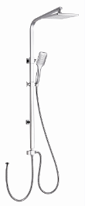 | 108.16 | 75.71
2 | SM1210AA | SM1210AA_R | Квадро | Душевая система с смесителем | "КВАДРО" душевая система с термостатом для ванны/душа, комплект: термоста.смеситель для ванны/душа, штанга регулируемая, 1-функц. душевая лейка, квадратная лейка верхнего душа 200*200мм |  | 260.00 | 182.00
Душевые системы Смарт-Прайм
3 | SM1108AA | SM1108AA_R | Смарт-Прайм | Душевая система с смесителем | "Смарт-Прайм" душевая система со смесителем ванна/душ, комплект: штанга, ручн.перек., 3-функц. душ. лейка, лейка верхнего душа d 200 мм, шланг |  | 217.60 | 152.32
4 | SM1107AA | SM1107AA_R | Смарт-Прайм | Душевая система без смесителя | "Смарт-Прайм" душевая система, комплект: штанга, ручн.перек., 3-функц. душ. лейка, лейка верхнего душа d 200 мм, шланг |  | 156.56 | 109.60
Душевая система СМАРТ
5 | SM1207AA | SM1207AA_R | Смарт | Душевая система без смесителя | «СМАРТ» душевая система, комплект: штанга, мыльница, 5-и функциональная душевая лейка, лейка верхнего душа, ∅228 mm, шланг |  | 95.24 | 66.67
6 | SM1209AA | SM1209AA_R | Смарт | Душевая система с смесителем | "СМАРТ" душевая система с термостатом для ванны/душа, комплект: термоста.смеситель для ванны/душа, штанга регулируемая, 1-функц душевая лейка, шланг, лейка верхнего душа d 228мм |  | 240.00 | 168.00
Душевые системы ИНЛАЙН
7 | SM1508AA | SM1508AA_R | Инлайн | Душевая система с смесителем | "Смарт-Инлайн" душевая система со смесителем душ, комплект: штанга, 3-функц. душ. лейка, лейка верхнего душа d 200 мм, шланг |  | 141.01 | 98.71
8 | SM1507AA | SM1507AA_R | Инлайн | Душевая система с смесителем | "Смарт-Инлайн" душевая система со смесителем ванна/душ, комплект: штанга, ручн.перек., 3-функц. душ. лейка, лейка верхнего душа d 200 мм, шланг |  | 207.37 | 145.16
Верхний душ
9 | SM1482AA | SM1482AA_R | Смарт-Прайм | Лейка душевая | Лейка душевая, круглая, d 200 мм, хром |  | 25.01 | 17.51
10 | SM1483AA | SM1483AA_R | Смарт-Прайм | Лейка душевая | Лейка душевая, квадратная, 200х200х55 мм, хром |  | 22.30 | 15.61
11 | SM1484AA | SM1484AA_R | Смарт-Прайм | Лейка душевая | Лейка душевая плоская, круглая, d 200 мм, хром | 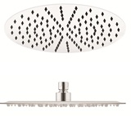 | 36.87 | 25.81
12 | SM1485AA | SM1485AA_R | Смарт-Прайм | Лейка душевая | Лейка душевая плоская, квадратная, 200х200х60 мм, хром | 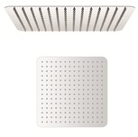 | 39.68 | 27.77
13 | SM1486AA | SM1486AA_R | Смарт | Лейка душевая | лейка душевая плоская, прямоугольная, 250х150х60 мм, хром |  | 36.64 | 25.65
14 | SM9E | SM9E_R | Смарт-Прайм | Держатель лейки | Держатель лейки верхнего душа, L 334 мм, хром |  | 17.17 | 12.02
15 | SM9P | SM9P_R | Смарт-Прайм | Держатель лейки | Держатель лейки верхнего душа, квадратный, L 387 мм, хром |  | 33.88 | 23.71

SM1208AA Квадро
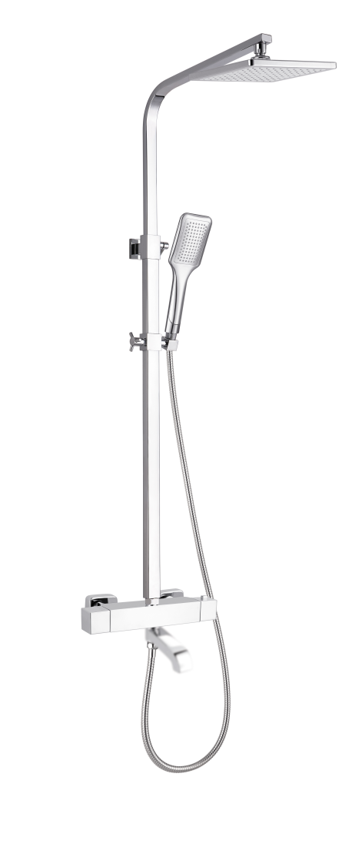
SM1210AA Квадро
SM1108AA Прайм

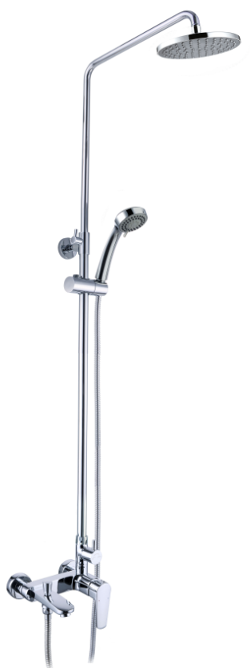
SM1507AA Инлайн
SM1508AA Инлайн
SM1107AA Прайм

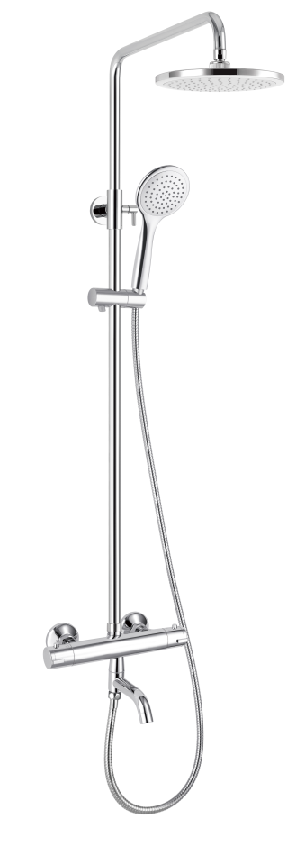
SM1209AA Смарт
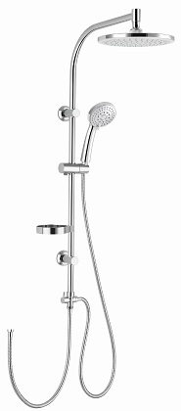
SM1207AA Смарт

Инсталляции
Прайс-лист

Системы инсталляции

 |  |  |  | Ваша скидка, % | 30%
№ | Артикул | Описание | Наименование | Рекомендованная розничная цена с 07.02.17, руб. | Ваша закупочная цена, руб.
1 | A101/1200 | Система инсталляции | «СМАРТсант» система инсталляции для подвесного унитаза с кнопкой | 9,490.00 | 6,643.00
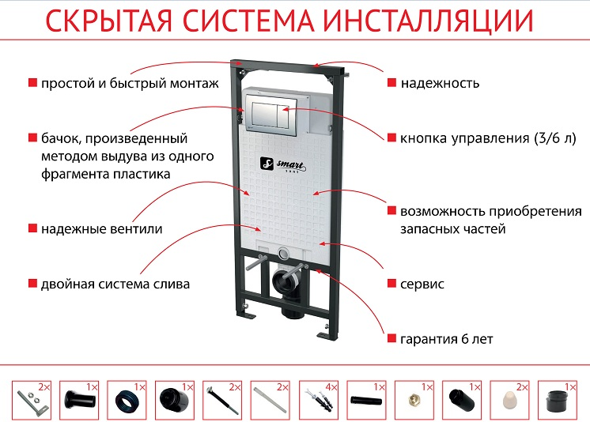

Запчасти
Прайс-лист

Запчасти

 |  |  | Ваша скидка, % | 30%
 |  | 1 у.е. = 1 € (EUR) в рублях по текущему курсу ЦБ РФ
№ | Артикул | Наименование | Рекомендованная розничная цена с 07.02.17, у.е. | Ваша закупочная цена, у.е.
1 | M20021 | Аэратор для SM173506AA | 1.11 | 0.78
2 | 80M24123NP0 | Аэратор для смесителей серии Прайм | 3.68 | 2.58
3 | V3374C | Аэратор М22 | 2.85 | 2.00
4 | V3375C | Аэратор М24 | 2.85 | 2.00
...

